对账发票申请
大连创艺对账单-Recall
客户 | 下单时间 | 客户联系人 | 单据编号 | 客户PO号 | 睿颢合同号 | 客户款号 | 使用于 | 品名 | 数量(片） | 单价(RMB) | 金额(RMB) | 备注1 | 备注2
大连创艺工房玻璃制品有限公司 | 2026-03-11 | MAY | S26031135 | 26133-04 | RDCYZH0013 | 4203/218/990/99 | 玻璃 | ZHRFS24013 14标RFID贴纸45*35mm可移 | 830 | 0.42 | 348.60
 |  |  |  | 26134-04 |  | 4203/220/990/02 |  | ZHRFS24013 14标RFID贴纸45*35mm可移 | 830 | 0.42 | 348.60
 |  |  |  | 26135-04 |  | 4203/412/990/99 |  | ZHRFS24013 14标RFID贴纸45*35mm可移 | 1850 | 0.42 | 777.00
 |  |  |  | 26136-04 |  | 4203/449/990/99 |  | ZHRFS24013 14标RFID贴纸45*35mm可移 | 2650 | 0.42 | 1113.00
 |  |  |  | 26137-04 |  | 4204/220/990/99 |  | ZHRFS24013 14标RFID贴纸45*35mm可移 | 1250 | 0.42 | 525.00

TOTAL1 |  |  |  |  |  |  |  |  |  |  | 3112.2

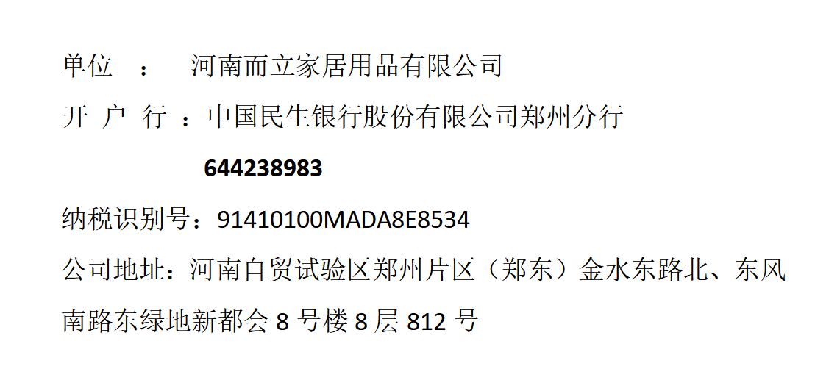
发票通知单
编号 （发票张数） | 申请日期 | 客户 | 开票抬头 （请填写全名） | 货物或应 税劳名称（比如吊粒，吊牌等，大致写一下就可以） | 规格型号 （如果不需要注明的请写“无”） | 单位 | 数量 | 金额 （一张发票的总金额） | 备注
1 |  | 大连创艺 | 河南而立家居用品有限公司 | 贴纸 | 无 | pcs | 7410 | ￥3,112.20

